15.ábra
Cím: | Alapok 2025-ös hozama a 2020-2024-es átlaghoz képest
Title: | Investment fund returns in 2025 relative to prior years
Megjegyzés: | -
Note: | -
Forrás: | BAMOSZ
Source: | BAMOSZ
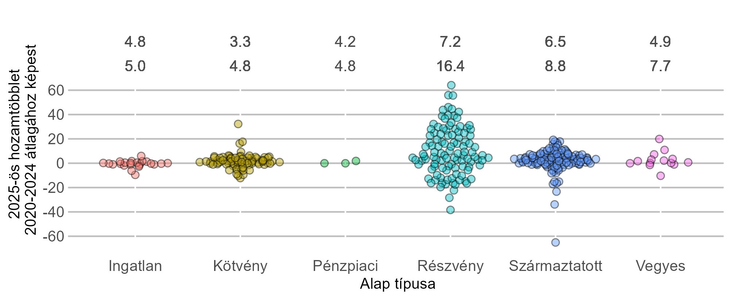
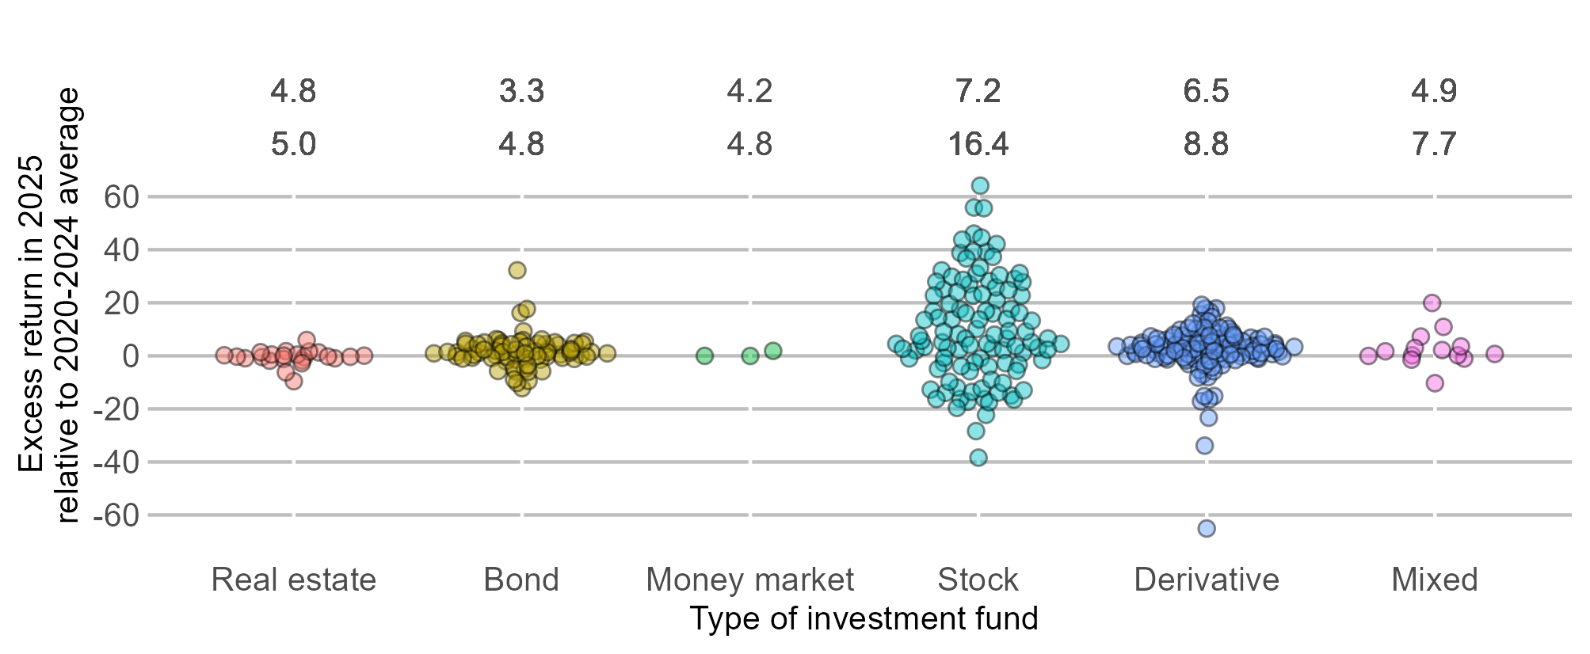

16. ábra
Cím: | Különböző forint- és devizabefektetések egy éves hozama forintban kifejezve (2024 és 2025 vége között)
Title: | One-year yield of different HUF and FX instruments expressed in Hungarian Forints (between year-end 2024 and 2025)
Megjegyzés: | Hazai részvény: BUX index változása 2024.12.30-2025.12.30. között. Globális részvény: MSCI ACWI változása 2024.12.31-2025.12.31 között. Európai állampapír: FTSE Eurozone Government Bond Index változása 2024.12.31-2025.12.31 között. Hazai állampapír: 2024. decemberben értékesített, dematerializált forint lakossági állampapírok vásárláskori éves kamatának kibocsátási mennyiséggel súlyozott átlaga. Befektetési alapok: visszatekintő egy éves, nettó eszközértékkel súlyozott átlagos hozam 2025.12.31-én. Lekötött forintbetétek: a lakosság által elhelyezett lekötött forintbetétek átlagos aktuális kamatlába (a hó végi állománnyal súlyozva) 2024. decemberben. Lekötött devizabetétek: a háztartások által elhelyezett lekötött eurobetétek átlagos aktuális kamatlába (a hó végi állománnyal súlyozva) 2024. decemberben.
Note: | Domestic shares: change in BUX index 30.12.2024-20.12.2025. Global shares: change in MSCI ACWI between 31.12.2025-31.12.2025. European government securities: change in FTSE Eurozone Government Bond Index between 31.12.2024-31.12.2025. Domestic government securities: average annual interest rates of dematerialised, HUF retail government securities available for purchase weighted by the amount of issuance in December 2024. Investment funds: average of retrospective one-year yields weighted by the net asset value on 31.12.2025. Term deposits - HUF: average agreed interest rate of HUF term deposits to individuals (weighted by the amount of outstandings) in December 2024. Term deposits - EUR: average agreed interest rate of EUR term deposits to households (weighted by the amount of outstandings) in December 2024.
Forrás: | MNB, Bloomberg, MSCI, BAMOSZ
Source: | MNB, Bloomberg, MSCI, BAMOSZ

 |  | Yield in HUF | line
 |  | Hozam forintban | vonal
Domestic shares | Hazai részvény | 40.0 | 1000000000000
Global shares | Globális részvény | 2.5 | 1000000000000
Domestic government securities | Hazai állampapír | 6.5 | -1000000000000
European government securities | Európai állampapír | -5.5 | -1000000000000
Investment funds - HUF | Befektetési alapok - forint | 8.8 | 1000000000000
Investment funds - FX | Befektetési alapok - deviza | 1.1 | 1000000000000
Term deposits HUF | Lekötött forintbetét | 1.4 | -1000000000000
Term deposits EUR | Lekötött eurobetét | -4.7 | -1000000000000

17. ábra
Cím: | Az önkéntes nyugdíjpénztári szektor hosszú távú kumulált nettó hozamai
Title: | Annual and cumulative returns of voluntary pension funds
Megjegyzés: | -
Note: | -
Forrás: | MNB
Source: | MNB

 |  |  |  |  |  |  |  |  |  |  |  |  |  |  |  |  |  |  |  |  |  |  |  |  |  |  | 1 év | 10 év | 15 év | 20 év
 |  |  |  | 2004-12-31 | 2005-12-31 | 2006-12-31 | 2007-12-31 | 2008-12-31 | 2009-12-31 | 2010-12-31 | 2011-12-31 | 2012-12-31 | 2013-12-31 | 2014-12-31 | 2015-12-31 | 2016-12-31 | 2017-12-31 | 2018-12-31 | 2019-12-31 | 2020-12-31 | 2021-12-31 | 2022-12-31 | 2023-12-31 | 2024-12-31 | 2025-12-31 | Éves átlagos nettó hozamráta | 9.0% | 6.6% | 6.8% | 6.4%
 |  | Kumulált éves nettó hozam | Cumulative annual net return | 0.00% | 0.00% | 7.60% | 13.89% | 1.72% | 18.33% | 28.00% | 28.77% | 47.80% | 59.35% | 72.78% | 80.38% | 92.27% | 105.56% | 101.89% | 121.75% | 130.87% | 136.95% | 120.84% | 167.66% | 204.57% | 232.10% | Éves átlagos reálhozam | 5.6% | 0.8% | 2.3% | 1.6%
 |  | Kumulált dec/dec fogyasztói árindex | Cumulative Dec/Dec CPI | 0.00% | 0.00% | 6.50% | 14.38% | 18.38% | 25.01% | 30.89% | 36.26% | 43.07% | 43.64% | 42.35% | 43.63% | 46.21% | 49.29% | 53.32% | 59.45% | 63.75% | 75.87% | 118.96% | 131.00% | 141.63% | 149.60%
 |  | Sávok alapja | Band basis | 0.0% | 0.0% | 6.5% | 13.9% | 1.7% | 18.3% | 28.0% | 28.8% | 43.1% | 43.6% | 42.3% | 43.6% | 46.2% | 49.3% | 53.3% | 59.4% | 63.8% | 75.9% | 119.0% | 131.0% | 141.6% | 149.6% |  | 1 year | 10 years | 15 years | 20 years
 |  | Pozitív kumulált reálhozam | Positive cumulative real return | 0.0% | 0.0% | 1.1% | 0.0% | 0.0% | 0.0% | 0.0% | 0.0% | 4.7% | 15.7% | 30.4% | 36.8% | 46.1% | 56.3% | 48.6% | 62.3% | 67.1% | 61.1% | 1.9% | 36.7% | 62.9% | 82.5% | Average annual net return | 9.0% | 6.6% | 6.8% | 6.4%
 |  | Negatív kumulált reálhozam | Negative cumulative real return | 0.0% | 0.0% | 0.0% | 0.5% | 16.7% | 6.7% | 2.9% | 7.5% | 0.0% | 0.0% | 0.0% | 0.0% | 0.0% | 0.0% | 0.0% | 0.0% | 0.0% | 0.0% | 0.0% | 0.0% | 0.0% | 0.0% | Average annual real return | 5.6% | 0.8% | 2.3% | 1.6%
 |  | Éves nettó hozam | Annual net return | 15.6% | 12.1% | 7.6% | 5.8% | -10.7% | 16.3% | 8.2% | 0.6% | 14.8% | 7.8% | 8.4% | 4.4% | 6.6% | 6.9% | -1.8% | 9.8% | 4.1% | 2.6% | -6.8% | 21.2% | 13.8% | 9.0%

18. ábra
Cím: | Önkéntes nyugdíjpénztárak hozama felvállalt kockázat szerint
Title: | Return of voluntary pension funds by risk categories
Megjegyzés: | A dobozábra középső vonala a hozzá tartozó értékekkel a hosszú távú átlagos éves hozamráta értékek mediánját jelöli az egyes kategóriákban. A doboz alá és fölé húzott vonal a csoporton belüli legkisebb és legnagyobb hozamráta értékeket mutatja. A dobozok a két középső kvartilist mutatják a portfólió csoportok hozamráta értékein belül, vagyis a csoporton belül a hosszú távú éves hozamráta értékek 50 százaléka a dobozok alja és teteje közé esik.
Note: | The central line of the box plot with its associated values ​​represents the median of the long-term average annual rate of return ​​in each category. The lines drawn to the bottom and top of the box represent the lowest and highest rate of return values ​​within the group. The boxes represent the two middle quartiles of the return ​​within the portfolio groups, i.e., 50 percent of the long-term annual rate of return values ​​within the group fall between the bottom and top of the boxes.
Forrás: | MNB
Source: | MNB

 |  |  | Conservative |  | Classic |  | Balanced |  | Growth |  | Dynamic
 |  |  | 10 years | 20 years | 10 years | 20 years | 10 years | 20 years | 10 years | 20 years | 10 years | 20 years
 |  |  | Konzervatív |  | Klasszikus |  | Kiegyensúlyozott |  | Növekedési |  | Dinamikus
 |  |  | 10 éves | 20 éves | 10 éves | 20 éves | 10 éves | 20 éves | 10 éves | 20 éves | 10 éves | 20 éves
 |  | Medián | 3.7 | 4.9 | 4.9 | 5.4 | 6.0 | 6.1 | 8.1 | 7.0 | 7.5 | 6.9
 |  | Q3 | 3.9 | 5.2 | 5.2 | 5.7 | 6.5 | 6.5 | 8.6 | 7.5 | 10.1 | 7.6
 |  | Min | 1.9 | 3.1 | 3.5 | 4.2 | 4.6 | 5.4 | 6.1 | 5.3 | 3.9 | 5.2
 |  | Max | 5.7 | 5.7 | 5.5 | 6.0 | 7.3 | 7.0 | 10.1 | 7.7 | 13.7 | 9.9
 |  | Q1 | 3.4 | 4.1 | 3.8 | 5.0 | 5.5 | 5.8 | 7.2 | 6.5 | 7.3 | 6.6

19. ábra
Cím: | Egyéves előretekintő lakásbérbeadási hozamok
Title: | One-year forward-looking housing rental yields
Megjegyzés: | Az éves bérleti hozam a személyi jövedelemadó levonása utáni adózott éves bérleti bevétel és a vagyonszerzési illetékkel növelt lakásár hányadosaként számítva. A számításokhoz használt bérleti díj és lakásár adatok 60 négyzetméteres alapterületű lakásra vonatkoznak. Az ábrán szereplő ingatlanalapok hozama a 3 legnagyobb alap átlagos visszatekintő hozama.
Note: | Annual rental yield, calculated as the ratio of the annual rental yield net of personal income tax to the house price plus property acquisition duty. The rent and house price data used in the calculations refer to homes with a floor space of 60 square metres. The real estate fund return shown in the chart corresponds to the average historical return of the three largest funds.
Forrás: | MNB
Source: | MNB

 |  |  | Éves bérbeadási hozam, Budapest | Éves bérbeadási hozam, vidéki városok | Ingatlan alapok hozama
 |  |  | Annual rental yield, Budapest | Annual rental yield, towns | Real estate fund return
 | Jan-16 | 2016. jan. | 7.8 | 11.7 | 3.0
 | Feb | febr. | 7.6 | 11.6 | 3.1
 | Mar | márc. | 7.5 | 11.4 | 3.0
 | Apr | ápr. | 7.4 | 11.4 | 3.0
 | May | máj. | 7.3 | 11.3 | 3.0
 | Jun | jún. | 7.2 | 11.3 | 3.0
 | Jul | júl. | 7.2 | 11.3 | 2.9
 | Aug | aug. | 7.3 | 11.5 | 2.9
 | Sept | szept. | 7.3 | 11.5 | 2.8
 | Oct | okt. | 7.1 | 11.2 | 2.9
 | Nov | nov. | 7.1 | 11.1 | 2.8
 | Dec | dec. | 7.0 | 11.0 | 2.8
 | Jan-17 | 2017. jan. | 7.0 | 11.1 | 2.9
 | Feb | febr. | 6.9 | 11.1 | 2.9
 | Mar | márc. | 6.8 | 11.0 | 2.8
 | Apr | ápr. | 6.7 | 11.0 | 2.9
 | May | máj. | 6.8 | 11.0 | 2.8
 | Jun | jún. | 6.8 | 10.9 | 2.7
 | Jul | júl. | 7.0 | 11.0 | 2.7
 | Aug | aug. | 6.9 | 11.1 | 2.8
 | Sept | szept. | 6.8 | 11.0 | 2.8
 | Oct | okt. | 6.6 | 11.0 | 2.7
 | Nov | nov. | 6.6 | 10.9 | 2.9
 | Dec | dec | 6.6 | 10.8 | 2.9
 | Jan-18 | 2018. jan. | 6.5 | 10.7 | 2.8
 | Feb | febr. | 6.4 | 10.7 | 2.7
 | Mar | márc. | 6.3 | 10.5 | 2.7
 | Apr | ápr. | 6.2 | 10.6 | 2.6
 | May | máj. | 6.1 | 10.4 | 2.5
 | Jun | jún. | 6.1 | 10.3 | 2.6
 | Jul | júl. | 6.2 | 10.4 | 2.6
 | Aug | aug. | 6.2 | 10.3 | 2.7
 | Sept | szept. | 6.1 | 10.3 | 2.7
 | Oct | okt. | 6.0 | 10.1 | 2.6
 | Nov | nov. | 5.9 | 9.9 | 2.4
 | Dec | dec. | 5.9 | 10.0 | 2.5
 | Jan-19 | 2019. jan. | 5.8 | 10.1 | 2.7
 | Feb | febr. | 5.8 | 10.1 | 2.8
 | Mar | márc. | 5.6 | 9.9 | 2.7
 | Apr | ápr. | 5.5 | 9.8 | 2.6
 | May | máj. | 5.5 | 9.6 | 2.6
 | Jun | jún. | 5.5 | 9.7 | 2.4
 | Jul | júl. | 5.5 | 9.7 | 2.4
 | Aug | aug. | 5.6 | 9.8 | 2.3
 | Sept | szept. | 5.4 | 9.6 | 2.4
 | Oct | okt. | 5.4 | 9.5 | 2.7
 | Nov | nov. | 5.5 | 9.6 | 2.8
 | Dec | dec. | 5.5 | 9.5 | 3.0
 | Jan-20 | 2020. jan | 5.6 | 9.7 | 2.9
 | Feb | febr. | 5.5 | 9.4 | 2.8
 | Mar | márc. | 5.1 | 8.9 | 2.9
 | Apr | ápr. | 4.9 | 8.6 | 3.2
 | May | máj. | 5.2 | 8.9 | 3.2
 | Jun | jún. | 5.1 | 8.8 | 3.4
 | Jul | júl. | 5.3 | 8.8 | 3.7
 | Aug | aug. | 5.1 | 8.5 | 3.6
 | Sept | szept. | 5.1 | 8.3 | 3.4
 | Oct | okt. | 5.0 | 8.0 | 3.1
 | Nov | nov. | 4.9 | 7.7 | 3.2
 | Dec | dec. | 4.8 | 7.7 | 3.1
 | Jan-21 | 2021. jan | 4.8 | 7.6 | 3.0
 | Feb | febr. | 4.8 | 7.6 | 3.1
 | Mar | márc. | 4.7 | 7.4 | 3.3
 | Apr | ápr. | 4.7 | 7.4 | 3.0
 | May | máj. | 4.7 | 7.4 | 3.1
 | Jun | jún. | 4.7 | 7.4 | 3.1
 | Jul | júl. | 4.8 | 7.5 | 3.0
 | Aug | aug. | 4.8 | 7.4 | 3.1
 | Sept | szept. | 4.8 | 7.4 | 3.3
 | Oct | okt. | 4.8 | 7.2 | 3.5
 | Nov | nov. | 4.8 | 7.1 | 3.4
 | Dec | dec. | 4.8 | 7.0 | 3.4
 | Jan-22 | 2022. jan | 4.8 | 6.9 | 3.6
 | Feb | febr. | 4.8 | 6.9 | 3.8
 | Mar | márc. | 4.7 | 6.9 | 3.7
 | Apr | ápr. | 4.7 | 6.9 | 4.0
 | May | máj. | 4.7 | 6.9 | 4.6
 | Jun | jún. | 4.8 | 7.0 | 5.0
 | Jul | júl. | 4.8 | 7.1 | 4.9
 | Aug | aug. | 4.8 | 7.1 | 5.6
 | Sept | szept. | 4.8 | 7.1 | 6.3
 | Oct | okt. | 4.8 | 7.1 | 6.8
 | Nov | nov. | 4.8 | 7.2 | 7.7
 | Dec | dec. | 4.7 | 7.2 | 8.6
 | Jan-23 | 2023. jan | 4.9 | 7.3 | 9.5
 | Feb | febr. | 5.0 | 7.3 | 10.3
 | Mar | márc. | 5.0 | 7.1 | 11.5
 | Apr | ápr. | 5.0 | 7.0 | 12.5
 | May | máj. | 5.1 | 7.1 | 12.9
 | Jun | jún. | 5.2 | 7.3 | 13.8
 | Jul | júl. | 5.3 | 7.5 | 14.6
 | Aug | aug. | 5.4 | 7.5 | 14.5
 | Sept | szept. | 5.3 | 7.4 | 14.4
 | Oct | okt. | 5.4 | 7.5 | 14.4
 | Nov | nov. | 5.3 | 7.5 | 14.0
 | Dec | dec. | 5.3 | 7.4 | 13.6
 | Jan-24 | 2024. jan | 5.3 | 7.4 | 13.1
 | Feb | febr. | 5.3 | 7.4 | 12.4
 | Mar | márc. | 5.2 | 7.3 | 11.6
 | Apr | ápr. | 5.2 | 7.4 | 10.5
 | May | máj. | 5.2 | 7.4 | 9.8
 | Jun | jún. | 5.2 | 7.5 | 9.0
 | Jul | júl. | 5.2 | 7.4 | 8.3
 | Aug | aug. | 5.2 | 7.4 | 7.8
 | Sept | szept. | 5.2 | 7.3 | 7.3
 | Oct | okt. | 5.2 | 7.3 | 6.9
 | Nov | nov. | 5.1 | 7.1 | 6.5
 | Dec | dec. | 5.0 | 7.1 | 6.2
 | Jan-25 | 2025. jan | 4.9 | 7.2 | 5.9
 | Feb | febr. | 4.8 | 7.0 | 5.8
 | Mar | márc. | 4.7 | 6.9 | 5.7
 | Apr | ápr. | 4.6 | 6.8 | 5.7
 | May | máj. | 4.5 | 6.8 | 5.7
 | Jun | jún. | 4.5 | 6.9 | 5.7
 | Jul | júl. | 4.5 | 6.9 | 5.9
 | Aug | aug. | 4.5 | 6.8 | 6.0
 | Sept | szept. | 4.4 | 6.6 | 6.0
 | Oct | okt. | 4.3 | 6.3 | 6.0
 | Nov | nov. | 4.2 | 6.2 | 5.9
 | Dec | dec. | 4.3 | 6.2 | 5.8
 | Jan-26 | 2026. jan | 4.3 | 6.2

